关系图
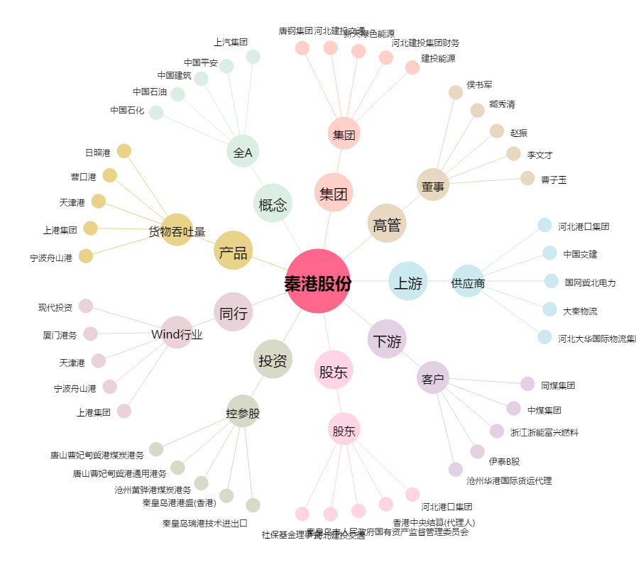
秦港股份[601326.SH] - 关系概览图

